Solicitud gráfica
 | Área: | Ciencias Naturales |  |  | Fecha:
 | Grado: | 10
 | Título del tema: | Mecánica de fluidos |  |  | ¿Cuaderno de estudio o recurso? | Recurso
 | Editor: | Diana García |  |  | Motor del recurso | M5A

 | Código guión o recurso: | CN_10_05_REC160 | ← Para determinar este código, visite la hoja de Ayuda
 |  |  |  |  | ESPECIFICACIÓN DE ARCHIVOS A ENTREGAR
Núm. | Archivo Shutterstock o ruta en web | Imagen para: | Tipo | Ubicación de la imagen en el recurso M5A | Nombre imagen SMALL | Tamaño imagen SMALL | Nombre imagen ZOOM | Tamaño imagen ZOOM | Descripción | Observaciones
IMG01 | 268558142 | Recurso M5A | Fotografía | Contenido | CN_10_05_REC160_IMG01n.png | 286 x 286 px | CN_10_05_REC160_IMG01a.png | 500 x 500 px | Tubo con agua
IMG02 | Imagen de libro | Recurso M5A | Ilustración | Contenido | CN_10_05_REC160_IMG02n.png | 286 x 286 px | CN_10_05_REC160_IMG02a.png | 500 x 500 px | Esquema de tubo | 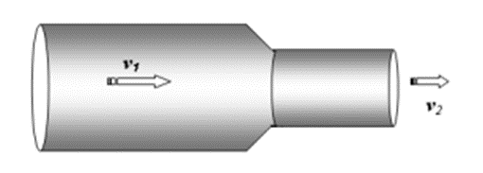 Ilustrar similar. Cambiar color de gris a azul.
IMG03 | Imagen de libro | Recurso M5A | Ilustración | Contenido | CN_10_05_REC160_IMG03n.png | 286 x 286 px | CN_10_05_REC160_IMG03a.png | 500 x 500 px | Esquema de tubo | 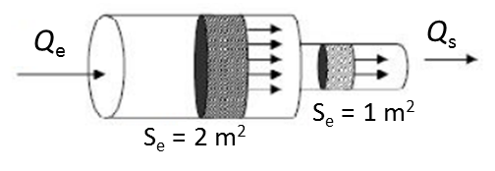 Ilustrar similar. La parte sombreada al interior del tubo colocarla de color azul.
IMG04 | Imagen de libro | Recurso M5A | Ilustración | Contenido | CN_10_05_REC160_IMG04n.png | 286 x 286 px | CN_10_05_REC160_IMG04a.png | 500 x 500 px | Esquema | Ilustrar similar
IMG05 | 279196784 | Recurso M5A | Fotografía | Contenido | CN_10_05_REC160_IMG05n.png | 286 x 286 px | CN_10_05_REC160_IMG05a.png | 500 x 500 px | Casa
IMG06 | 265107662 | Recurso M5A | Fotografía | Contenido | CN_10_05_REC160_IMG06n.png | 286 x 286 px | CN_10_05_REC160_IMG06a.png | 500 x 500 px | Manguera llenando balde con agua
IMG07 | 433324684 | Recurso M5A | Fotografía | Contenido | CN_10_05_REC160_IMG07n.png | 286 x 286 px | CN_10_05_REC160_IMG07a.png | 500 x 500 px | Tubo que representa el principio de Bernoulli
IMG08 | 111216953 | Recurso M5A | Fotografía | Contenido | CN_10_05_REC160_IMG08n.png | 286 x 286 px | CN_10_05_REC160_IMG08a.png | 500 x 500 px | Manguera

